LOUÇAS
LOUÇAS | ESPECIFICAÇÃO (LOUÇAS)
 | SESC CIDADANIA
 | ARQUITETO RESPONSÁVEL: ARQ. RAFAEL TAVARES

CARIMBO DE REVISÃO DE PROJETOS |  |  |  |  | CONTROLE DE VERSÕES |  | PRANCHA
Data revisão: | Nº da revisão: | Descrição da revisão: |  | Responsável pela revisão: | Identificação: | Visto coordenação de projetos: | 4

IMAGEM | TIPO | MARCA | LINHA | REFERÊNCIA | REF. COR | AMBIENTE | QUANTIDADE

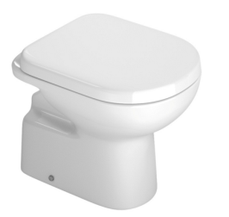 | BACIA SANITÁRIA CONVENCIONAL VOGUE PLUS (SEM RECORTE FRONTAL)/ OU EQUIVALENTE | DECA/ OU EQUIVALENTE | VOGUE PLUS | P.510 | GE17 | PCD FEMININO | 1

 |  |  |  |  |  | PCD MASCULINO | 1

 |  |  |  |  |  | TOTAL | 2

